Database
1 | トリガとは | https://kotobank.jp/word/%E3%83%88%E3%83%AA%E3%82%AC-106379
 |  | https://ja.wikipedia.org/wiki/%E3%83%87%E3%83%BC%E3%82%BF%E3%83%99%E3%83%BC%E3%82%B9%E3%83%88%E3%83%AA%E3%82%AC
 |  | トリガーは、ストアド・プロシージャに似ています。データベースに格納されているトリガーには、1単位として実行可能なSQLやPL/SQL文を格納でき、また、トリガーは他のストアド・プロシージャを起動できます。ただし、トリガーとプロシージャとでは、起動する方法が異なります。プロシージャは、ユーザー、アプリケーションまたはトリガーによって明示的に実行されます。トリガーは、接続ユーザーや使用中のアプリケーションに関係なく、トリガー・イベントが発生した時点で暗黙的に起動されます。

2 | 例 | https://lightgauge.net/database/sqlserver/2835/

3 | トリガーの使用方法 | トリガーはDatabaseの標準機能を補い、高度にカスタマイズされたデータベース管理システムを提供します。たとえば、トリガーによって、表に対するDML操作を通常の業務時間内のみに制限できます。トリガーには、その他に次のような使用方法があります。 ・導出列の値の自動的な生成 ・不正なトランザクションの防止 ・複雑なセキュリティ認可の規定 ・分散データベース内の複数ノードにまたがる参照整合性の規定 ・複雑なビジネス・ルールの規定 ・透過的なイベント・ロギングの実現 ・監査の提供 ・表レプリケーションの同期の維持 ・表アクセスについての統計情報の収集 ・ビューに対してDML文が発行された場合の表データの変更 ・データベース・イベント、ユーザー・イベントおよびSQL文に関する情報の、サブスクライバ・アプリケーションに対する発行

4 | トリガーの使用上の注意 | トリガーはデータベースのカスタマイズに使用すると便利ですが、必要な場合にのみ使用してください。トリガーを使用しすぎると相互依存性が複雑になるため、大規模アプリケーションのメンテナンスが困難になります。たとえば、トリガーが起動すると、そのトリガー・アクションに含まれるSQL文によって他のトリガーが起動され、トリガーが連鎖状態になることがあります。これにより、意図しない影響を生じるおそれがあります。図22-2に、この状態を示します。
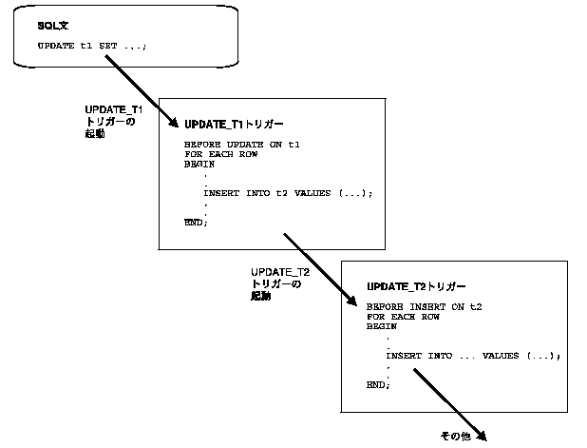

5 | トリガーと宣言整合性制約との比較 | トリガーと整合性制約を併用すると、任意の整合性規則を定義して規定できます。ただし、トリガーを使用してデータ入力に制約を適用するのは、次の場合に限定してください。 子表と親表が分散データベースの別々のノードにあるときに、参照整合性を規定する場合 整合性制約では定義できない複雑なビジネス・ルールを規定する場合 必要な参照整合性規則を、次の整合性制約を使用して規定できない場合 ・NOT NULL、一意 ・主キー ・外部キー ・CHECK ・DELETE CASCADE ・DELETE SET NULL

